Resultados
Dia do Mês | Volume de Chamadas
1 | 120
2 | 150
3 | 130
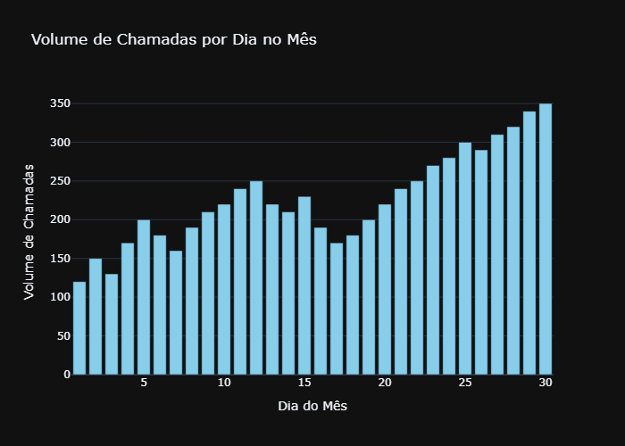
4 | 170
5 | 200
6 | 180
7 | 160
8 | 190
9 | 210
10 | 220
11 | 240
12 | 250
13 | 220
14 | 210
15 | 230
16 | 190
17 | 170
18 | 180
19 | 200
20 | 220
21 | 240
22 | 250
23 | 270
24 | 280
25 | 300
26 | 290
27 | 310
28 | 320
29 | 340
30 | 350

